Фінансування
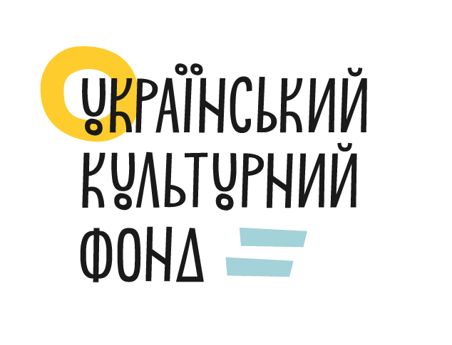
 |  |  |  |  |  |  | Додаток № 4
 |  |  |  |  |  |  | до Договору про надання гранту № 8PART21-06439
 |  |  |  |  |  |  | від "01" вересня 2025 року

Назва конкурсної програми: |  | Партнерство задля розвитку
Назва ЛОТ-у: |  | ЛОТ 2. Згуртованість через культуру
Назва Грантоотримувача: |  | ГРОМАДСЬКА ОРГАНІЗАЦІЯ "ІНСТИТУТ МІСЬКОЇ КУЛЬТУРИ"
Назва проєкту: |  | Х Коза м'юзік батл
Дата початку проєкту: |  | 2025-09-01
Дата завершення проєкту: |  | 2025-11-20

 | ЗВІТ
 | про надходження та використання коштів для реалізації проєкту
 | за період з 01 вересня 2025 року по 18 листопада 2025 року

 | Загальна сума гранту |  | Загальна сума співфінансування |  |  |  |  |  |  | Загальна сума реінвестиції (дохід отриманий від реалізації книг, квитків, програм та інше) |  | Загальна сума всього проєкту
 |  |  | Кошти організацій-партнерів (повна назва організації) | Кошти державного та місцевих бюджетів (повна назва організації) | Кошти інших інстутиційних донорів | Кошти приватних донорів | Власні кошти організації-заявника | Загальна сума
 | % | грн. | грн. | грн. | грн. | грн. | грн. | % | грн. (ст.3+ст.4+ст.5+ ст.6+ст.7) | % | грн. | % | грн.
стовпці | 1 | 2 | 3 | 4 | 5 | 6 | 7 | 8 | 9 | 10 | 11 | 12 | 13
плановий бюджет | 89.79% | 342,900.00 | 0.00 | 0.00 | 0.00 | 0.00 | 38,995.00 | 10.21% | 38,995.00 | 0.00% | 0.00 | 100.00% | 381,895.00
фактичний бюджет | 89.79% | 342,900.00 | 0.00 | 0.00 | 0.00 | 0.00 | 38,995.00 | 10.21% | 38,995.00 | 0.00% | 0.00 | 100.00% | 381,895.00
профінансовано | 71.83% | 274,320.00 | 0.00 | 0.00 | 0.00 | 0.00 | 38,995.00 | 10.21% | 38,995.00 | 0.00% | 0.00 | 82.04% | 313,315.00
залишок до фінансування | 17.96% | 68,580.00 | 0.00 | 0.00 | 0.00 | 0.00 | 0.00 | 0.00% | 0.00 | 0.00% | 0.00 | 17.96% | 68,580.00

 | Склав: | Голова ГО "ІМК" |  |  |  |  |  |  | Юрчак Марія Богданівна
 |  |  | посада |  |  | підпис |  |  | ПІБ

